张美娥 B21295 P21296
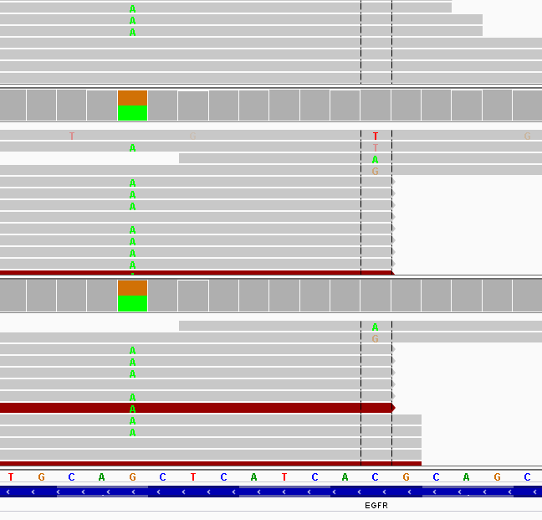
收样日期 | 样本编号 | 病人姓名 | 性别 | 出生日期 | 身份证 | 联系方式 | 送检医院 | 送检医生 | 样本类型 | 临床诊断 | 用药史 | 家族病史 | 收费 | 报告应出日期 | 备注
2016-06-24 | B16062421295-YH085 | 张美娥 |  |  |  |  |  |  | EDTA抗凝血(2016.6.23 10:30采血）
2016-06-24 | P16062421296-YH085 | 张美娥 | 女 | 1953.8 |  | 15988319818吴先生 | 浙一医院 | 周医生 | 血浆(2016.6.23 11:00分离），金黄澄透，室温运输，低吸附管 | 2010年9月确诊肺腺癌术后复发 | 用药时间不明，易瑞沙（吉非替尼），1年多，化疗数周期；凯美纳（埃克替尼），1年左右，靶向药均前期效果良好，后耐药；2015.6-至今，艾维替尼，（回访前10来天停药），PD。 | 未知 | 6.24 |  | 脉搏计划,EGFR+,T790M(+)

id | type | Gene | Gene.ID | AAChange | Chr.start | Chr.end | Ref | Alt | Hom.Het | ExonicFunc | rsID | AF | copy number | 备注信息
P16062421296-YH085 | SNP | CDA | CDA:NM_001785.2:exon1 | p.K27Q (c.A79C) | chr1:20915701 | chr1:20915701 | A | C | het | missense_variant | rs2072671 | . |  | .
P16062421296-YH086 | SNP | CYP2D6 | CYP2D6:NM_001025161.2:exon1 | p.P34S (c.C100T) | chr22:42526694 | chr22:42526694 | G | A | het | missense_variant | rs1065852 | . |  | .
P16062421296-YH087 | SNP | ERCC1 | ERCC1:NM_202001.2:exon3 | p.N118N (c.T354C) | chr19:45923653 | chr19:45923653 | A | G | hom | synonymous_variant | rs11615 | . |  | .
P16062421296-YH088 | SNP | ERCC2 | ERCC2:NM_000400.3:exon23 | p.K751Q (c.A2251C) | chr19:45854919 | chr19:45854919 | T | G | het | missense_variant | rs13181 | . |  | .
P16062421296-YH089 | SNP | GSTM1 | . | . | . | . | . | . | . | . | . | . |  | .
P16062421296-YH090 | SNP | NQO1 | NQO1:NM_000903.2:exon6 | p.P187S (c.C559T) | chr16:69745145 | chr16:69745145 | G | A | het | missense_variant | rs1800566 | . |  | .
P16062421296-YH091 | SNP | TYMS | TYMS:NM_001071.2:exon7 | c.X447_X452delTTAAAG | chr18:673444 | chr18:673449 | TTAAAG | - | het | 3_prime_UTR_variant | rs151264360 | . |  | .
P16062421296-YH092 | SNP | TYMS | . | . | . | . | . | . | . | . | . | . |  | .
P16062421296-YH093 | SNP | UGT1A1 | UGT1A1:NM_000463.2:exon1 | p.G71R (c.G211A) | chr2:234669144 | chr2:234669144 | G | A | het | missense_variant | rs4148323 | . |  | .

张美娥-浙江大学医学院附属第一医院： 脉搏计划（第一次），肺腺癌，ctDNA样本未检测到肿瘤特有突变，可能是由于患者近期用药，肿瘤被暂时压制，ctDNA释放有限。

EGFR | exon20 | chr7:55249071 | p.T790M (c.C2369T)

